Hoja2
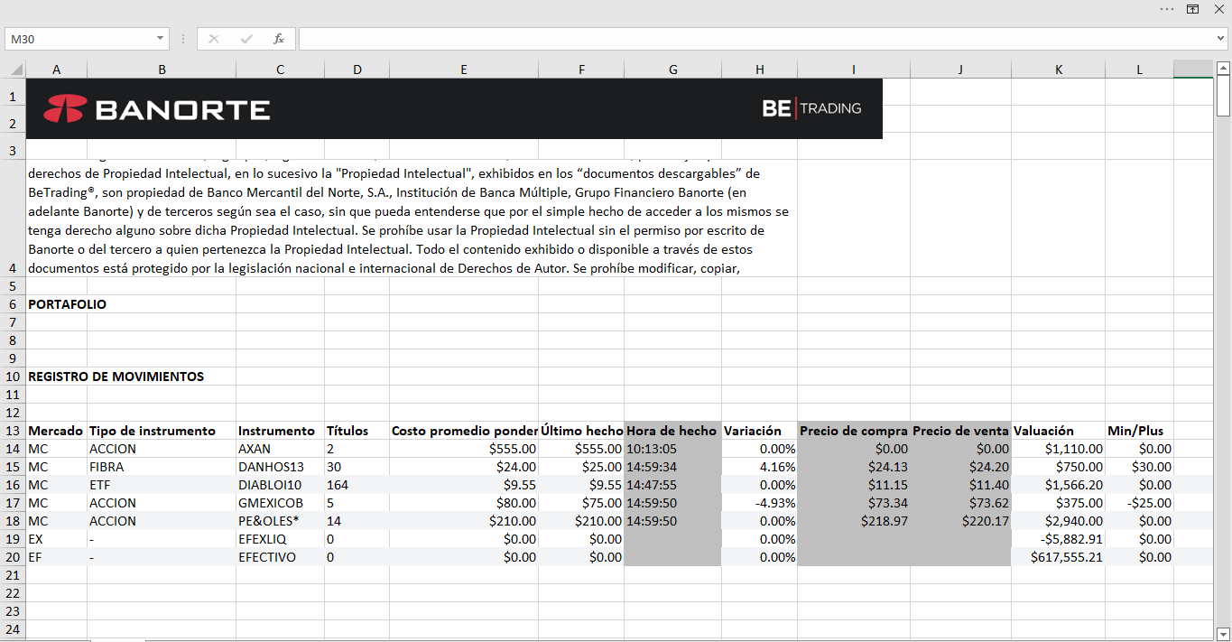
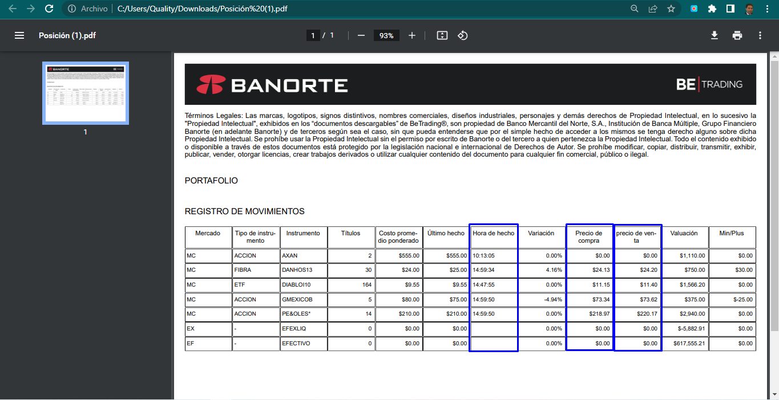
[WB] ID 90: Módulos dinámicos en Mis Mercados (agregar Mi posición (Fondos)” y “Mi posición (Acciones)”

Como un usuario, necesito ver nuevas columnas dentro de mi apartado de Posición.

· Hora Hecho: Mostrará la hora del Último Hecho. Será el mismo dato que tenemos al día de hoy desde las tarjetas en Mis Mercados
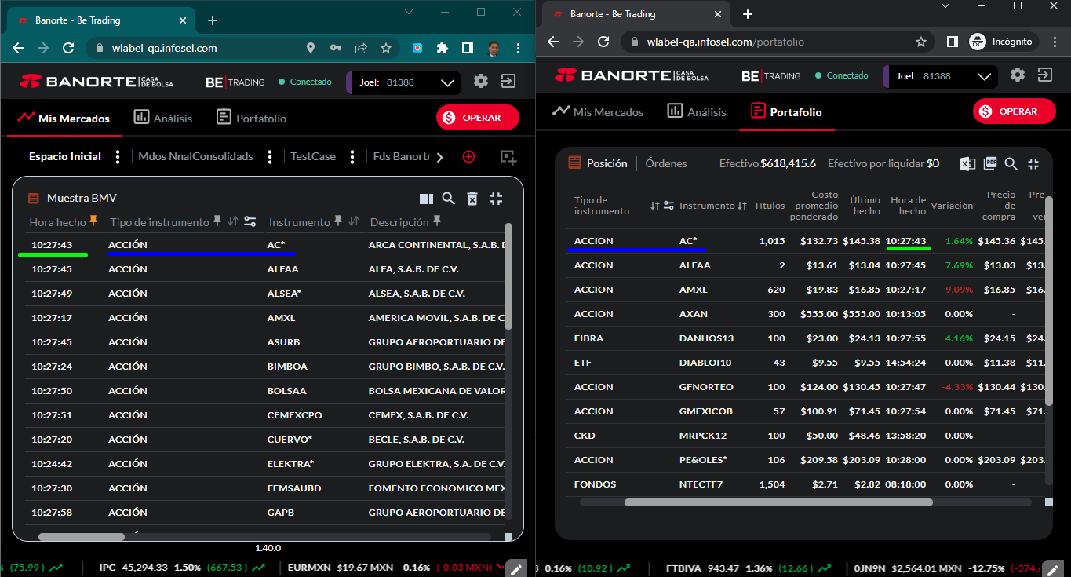

· Precio de Compra: Mostrará el corro de compra. Será el mismo dato que tenemos al día de hoy desde las tarjetas en Mis Mercados. Incluyendo el TR que ya tenemos.

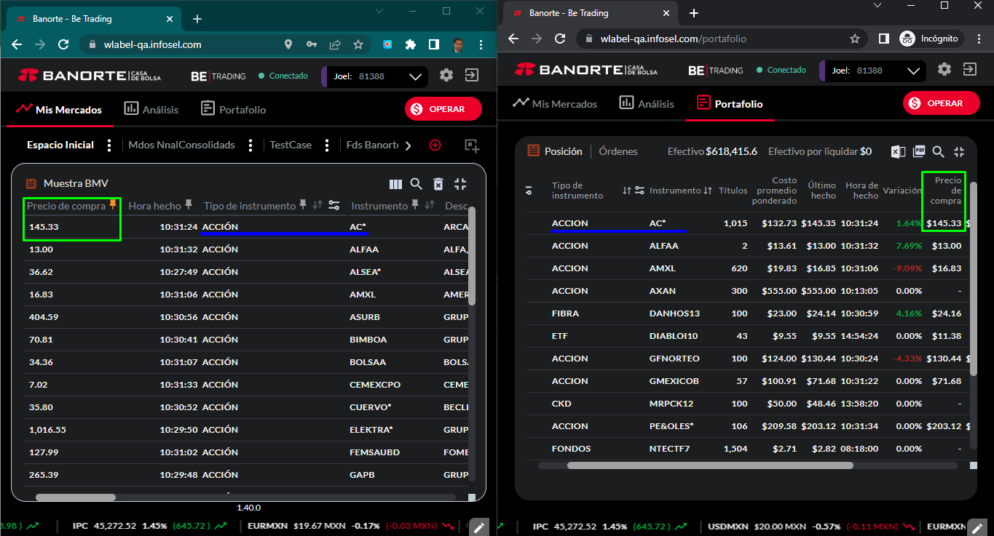

· Precio de Venta: Mostrará el corro de venta. Será el mismo dato que tenemos al día de hoy desde las tarjetas en Mis Mercados. Incluyendo el TR que ya tenemos.

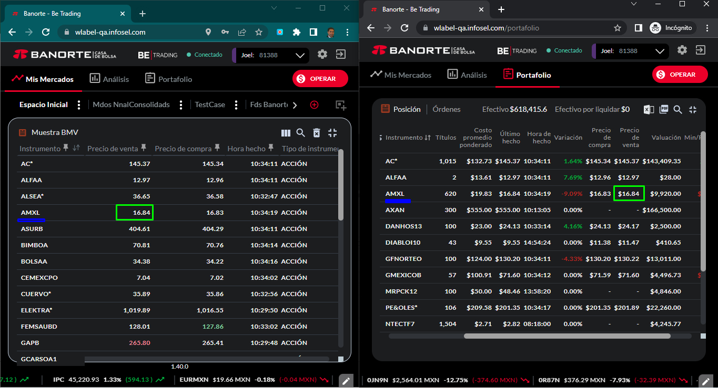

a. Adicionalmente, se deberá quitar la columna “Descripción” del actual Panel de Posición, y esta descripción (que es la razón social de la emisora) se deberá mostrar al hacer “mouse over” sobre la columna “Instrumento”

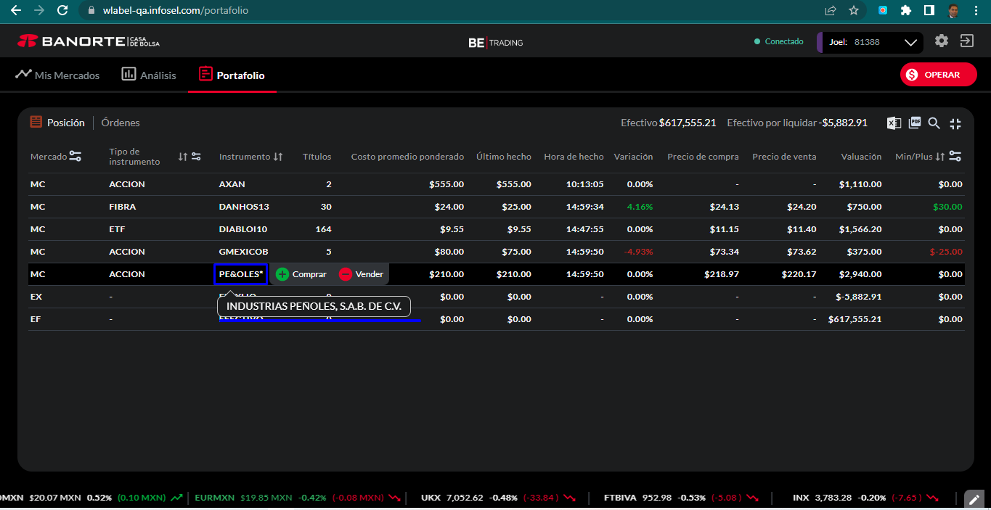

b. En este sentido, el orden de las columnas del Panel de Posición, quedará de la siguiente manera:

· Mercado

· Tipo de Instrumento

· Instrumento

· Títulos

· Costo Promedio Ponderado

· Ultimo Hecho

· Hora de Hecho (Nueva columna)

· Variación

· Precio de Compra (Nueva columna)

· Precio de Venta ((Nueva columna)

· Valuación

· Min/Plus

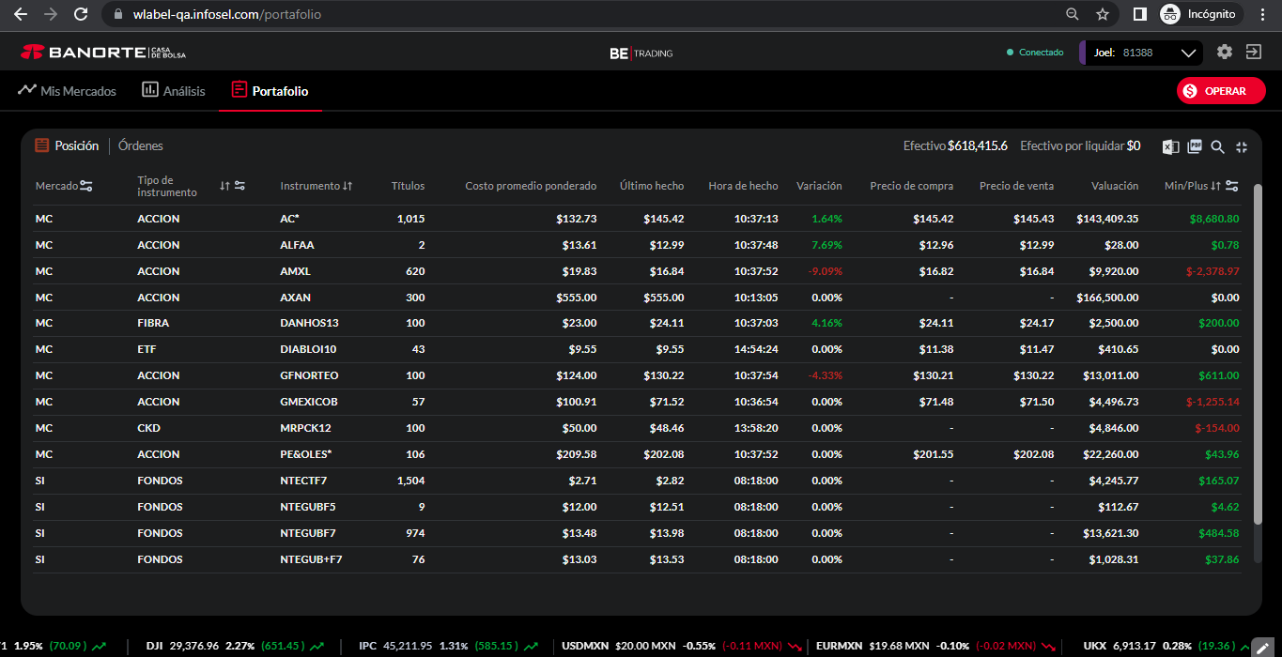

c. Agregar estos 3 campos al archivo de Excel y PDF (descargables)

